Worksheet
歯科衛生士 | 2016 | 人体の構造と機能 |  | 2016_dh_16_am001
 |  | 成人の気管、気管支および肺を正面から見た位置関係を図に示す。 正しいのはどれか。
 |  | 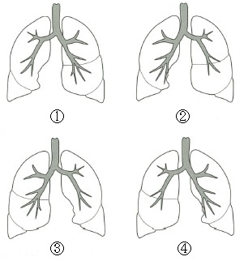
 |  | 1 | ①
 |  | 2 | ②
 |  | 3 | ③ | 正解
 |  | 4 | ④
歯科衛生士 | 2016 | 人体の構造と機能 |  | 2016_dh_16_am002
 |  | 頭蓋骨の正中矢状断面の写真を別に示す。 矢印が示すのはどれか。
 |  | 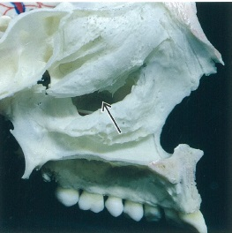
 |  | 1 | 上顎洞 | 正解
 |  | 2 | 前頭洞
 |  | 3 | 篩骨洞
 |  | 4 | 蝶形骨洞
歯科衛生士 | 2016 | 歯・口腔の構造と機能 |  | 2016_dh_16_am003
 |  | 固有口腔にある小唾液腺はどれか。
 |  | 1 | 頬 腺
 |  | 2 | 舌下腺
 |  | 3 | 口蓋腺 | 正解
 |  | 4 | 口唇腺
歯科衛生士 | 2016 | 歯・口腔の構造と機能 |  | 2016_dh_16_am004
 |  | 上顎前歯の舌側面を図に示す。 矢印で示すのはどれか。
 |  | 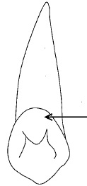
 |  | 1 | 臼歯結節
 |  | 2 | 基底結節 | 正解
 |  | 3 | 介在結節
 |  | 4 | カラベリー結節
歯科衛生士 | 2016 | 人体の構造と機能 |  | 2016_dh_16_am005
 |  | 電子伝達系が存在するのはどれか。
 |  | 1 | 細胞膜
 |  | 2 | 核小体
 |  | 3 | ゴルジ装置
 |  | 4 | ミトコンドリア | 正解
歯科衛生士 | 2016 | 人体の構造と機能 |  | 2016_dh_16_am006
 |  | 中枢神経を図に示す。 呼吸中枢が存在するのはどれか。
 |  | 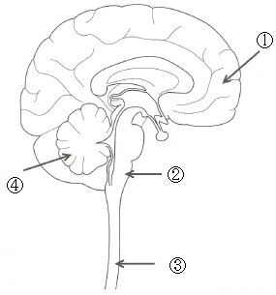
 |  | 1 | ①
 |  | 2 | ② | 正解
 |  | 3 | ③
 |  | 4 | ④
歯科衛生士 | 2016 | 人体の構造と機能 |  | 2016_dh_16_am007
 |  | 消化器系を図に示す。 矢印で示す臓器から出る液体の役割はどれか。
 |  | 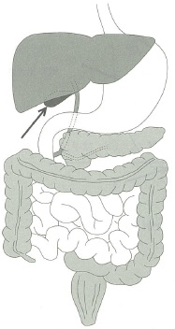
 |  | 1 | 脂肪の乳化 | 正解
 |  | 2 | 腸粘膜の保護
 |  | 3 | 炭水化物の分解
 |  | 4 | タンパク質の分解
歯科衛生士 | 2016 | 歯・口腔の構造と機能 |  | 2016_dh_16_am008
 |  | 舌を図に示す。 二点弁別閾が最も小さいのはどれか。
 |  | 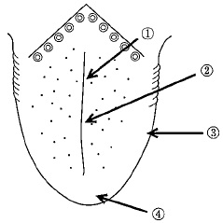
 |  | 1 | ①
 |  | 2 | ②
 |  | 3 | ③
 |  | 4 | ④ | 正解
歯科衛生士 | 2016 | 疾病の成り立ち及び回復過程の促進 |  | 2016_dh_16_am009
 |  | エイズの発症機序に関与するのはどれか。
 |  | 1 | 自己抗体の産生
 |  | 2 | IgE抗体の産生
 |  | 3 | 補体依存性細胞傷害
 |  | 4 | ヘルパーT細胞の減少 | 正解
歯科衛生士 | 2016 | 疾病の成り立ち及び回復過程の促進 |  | 2016_dh_16_am010
 |  | 歯根肉芽腫のエックス線写真を別に示す。 矢印が示すエックス線透過部で増殖する上皮の由来はどれか。
 |  | 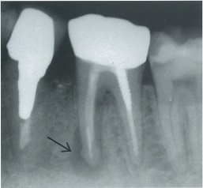
 |  | 1 | 歯肉外縁上皮
 |  | 2 | 付着＜接合＞上皮
 |  | 3 | 退縮エナメル上皮
 |  | 4 | Malassezの上皮遺残 | 正解
歯科衛生士 | 2016 | 疾病の成り立ち及び回復過程の促進 |  | 2016_dh_16_am011
 |  | 中枢リンパ組織＜一次リンパ組織＞はどれか。
 |  | 1 | 脾 臓
 |  | 2 | 胸 腺 | 正解
 |  | 3 | 扁桃腺
 |  | 4 | リンパ節
歯科衛生士 | 2016 | 疾病の成り立ち及び回復過程の促進 |  | 2016_dh_16_am012
 |  | 歯肉縁上プラークの形成過程における細菌の構成比の経日変化を図に示す。縦軸は対数目盛で表示する。 矢印が示すのはどれか。
 |  | 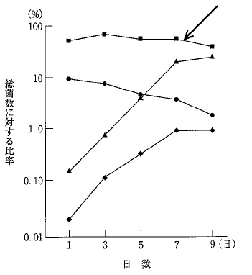
 |  | 1 | Neisseria属
 |  | 2 | Actinomyces属
 |  | 3 | Streptococcus属 | 正解
 |  | 4 | Fusobacterium属
歯科衛生士 | 2016 | 歯・口腔の健康と予防に関わる人間と社会の仕組み |  | 2016_dh_16_am013
 |  | う蝕発症に関わる糖の構造を図に示す。 この糖はどれか。
 |  | 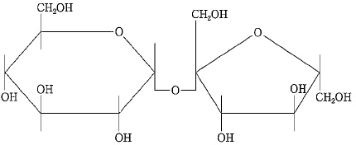
 |  | 1 | グルカン
 |  | 2 | グルコース
 |  | 3 | スクロール | 正解
 |  | 4 | フルクトース
歯科衛生士 | 2016 | 疾病の成り立ち及び回復過程の促進 |  | 2016_dh_16_am014
 |  | 有害作用の発現率が最も高い投与法はどれか。
 |  | 1 | 舌下投与
 |  | 2 | 経口投与
 |  | 3 | 筋肉内投与
 |  | 4 | 静脈内投与 | 正解
歯科衛生士 | 2016 | 疾病の成り立ち及び回復過程の促進 |  | 2016_dh_16_am015
 |  | 口腔カンジダ症の治療に用いられる抗菌薬はどれか。
 |  | 1 | セフェム系
 |  | 2 | ペニシリン系
 |  | 3 | イミダゾール系 | 正解
 |  | 4 | テトラサイクリン系
歯科衛生士 | 2016 | 歯・口腔の健康と予防に関わる人間と社会の仕組み |  | 2016_dh_16_am016
 |  | 第三次予防はどれか。2つ選べ。
 |  | 1 | 抜 歯
 |  | 2 | 栄養指導
 |  | 3 | 義歯装着 | 正解
 |  | 4 | 摂食嚥下訓練 | 正解
歯科衛生士 | 2016 | 歯・口腔の健康と予防に関わる人間と社会の仕組み |  | 2016_dh_16_am017
 |  | 口腔清掃法とその関連事項の組合せで正しいのはどれか。2つ選べ。
 |  | 1 | 自然的 -- 咀 嚼 | 正解
 |  | 2 | 人工的 -- 洗 口 | 正解
 |  | 3 | 化学的 -- 唾 液
 |  | 4 | 手術的 -- 食物の性状
歯科衛生士 | 2016 | 歯・口腔の健康と予防に関わる人間と社会の仕組み |  | 2016_dh_16_am018
 |  | ステファン曲線を実線で図に示す。 矢印の方向に変化させるのはどれか。2つ選べ。
 |  | 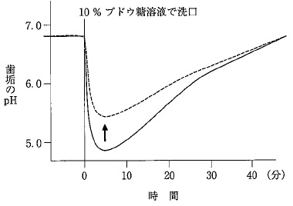
 |  | 1 | F<sup>‐</sup> | 正解
 |  | 2 | Cl<sup>‐</sup>
 |  | 3 | NO<sub>3</sub><sup>‐</sup>
 |  | 4 | HCO<sub>3</sub><sup>‐</sup> | 正解
歯科衛生士 | 2016 | 歯・口腔の健康と予防に関わる人間と社会の仕組み |  | 2016_dh_16_am019
 |  | 2000年にFDIが提唱したう蝕のMinimal Intervention＜MI＞はどれか。2つ選べ。
 |  | 1 | 充填部位の予防拡大
 |  | 2 | 口腔内細菌叢の改善 | 正解
 |  | 3 | 歯面の白斑の再石灰化処置 | 正解
 |  | 4 | 支台装置が金属冠のブリッジ
歯科衛生士 | 2016 | 歯・口腔の健康と予防に関わる人間と社会の仕組み |  | 2016_dh_16_am020
 |  | 成人の歯科健診結果を表に示す。 この集団のう蝕有病者率（%）はどれか。

 |  | 1 | 20
 |  | 2 | 30
 |  | 3 | 60
 |  | 4 | 70 | 正解
歯科衛生士 | 2016 | 歯・口腔の健康と予防に関わる人間と社会の仕組み |  | 2016_dh_16_am021
 |  | ある集団を対象に質問紙調査を行った結果を表に示す。 男女の喫煙率の有意差を調べる方法はどれか。

 |  | 1 | t検定
 |  | 2 | 相関分析
 |  | 3 | 分散分析
 |  | 4 | カイ二乗検定 | 正解
歯科衛生士 | 2016 | 歯・口腔の健康と予防に関わる人間と社会の仕組み |  | 2016_dh_16_am022
 |  | 健康日本21（第二次）の「歯・口腔の健康」の項目と目標値の組合せで正しいのはどれか。2つ選べ。
 |  | 1 | 20歳代における歯肉に炎症所見を有する者の減少 -- 25% | 正解
 |  | 2 | 40歳代における進行した歯周炎を有する者の減少 -- 40%
 |  | 3 | 60歳で24歯以上の自分の歯を有する者の増加 -- 60%
 |  | 4 | 80歳で20歯以上の自分の歯を有する者の増加 -- 50% | 正解
歯科衛生士 | 2016 | 歯・口腔の健康と予防に関わる人間と社会の仕組み |  | 2016_dh_16_am023
 |  | 市町村が行う歯周疾患検診の根拠となる法律はどれか。
 |  | 1 | 地域保健法
 |  | 2 | 健康増進法 | 正解
 |  | 3 | 歯科口腔保健の推進に関する法律
 |  | 4 | 高齢者の医療の確保に関する法律
歯科衛生士 | 2016 | 歯科衛生士概論 |  | 2016_dh_16_am024
 |  | プライマリヘルスケアの理念が採択されたのはどれか。
 |  | 1 | シドニー宣言
 |  | 2 | リスボン宣言
 |  | 3 | ヘルシンキ宣言
 |  | 4 | アルマ・アタ宣言 | 正解
歯科衛生士 | 2016 | 歯・口腔の健康と予防に関わる人間と社会の仕組み |  | 2016_dh_16_am025
 |  | 光化学オキシダントの原因物質となるのはどれか。
 |  | 1 | 二酸化窒素 | 正解
 |  | 2 | 二酸化炭素
 |  | 3 | 二酸化硫黄
 |  | 4 | 二酸化ケイ素
歯科衛生士 | 2016 | 歯・口腔の健康と予防に関わる人間と社会の仕組み |  | 2016_dh_16_am026
 |  | 平成25年国民生活基礎調査における介護が必要となった原因とその割合を図に示す。 ①はどれか。
 |  | 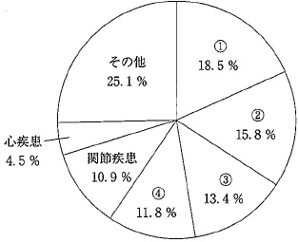
 |  | 1 | 認知症
 |  | 2 | 骨折・転倒
 |  | 3 | 脳血管疾患 | 正解
 |  | 4 | 高齢による衰弱
歯科衛生士 | 2016 | 歯・口腔の健康と予防に関わる人間と社会の仕組み |  | 2016_dh_16_am027
 |  | 母子健康手帳で正しいのはどれか。2つ選べ。
 |  | 1 | 市町村が交付する。 | 正解
 |  | 2 | 予防接種歴を記載する。 | 正解
 |  | 3 | 児童福祉法に基づいている。
 |  | 4 | 出産の届け出時に交付される。
歯科衛生士 | 2016 | 歯・口腔の健康と予防に関わる人間と社会の仕組み |  | 2016_dh_16_am028
 |  | 特定健康診査における基本的な健診項目はどれか。
 |  | 1 | 心電図
 |  | 2 | 眼底検査
 |  | 3 | 貧血検査
 |  | 4 | 血糖検査 | 正解
歯科衛生士 | 2016 | 歯・口腔の健康と予防に関わる人間と社会の仕組み |  | 2016_dh_16_am029
 |  | 大規模災害や突発事故などから生じた精神疾患はどれか。
 |  | 1 | PTSD | 正解
 |  | 2 | 自閉症
 |  | 3 | 精神遅滞
 |  | 4 | アルツハイマー型認知症
歯科衛生士 | 2016 | 歯・口腔の健康と予防に関わる人間と社会の仕組み |  | 2016_dh_16_am030
 |  | 就学時健康診断を定めている法律はどれか。
 |  | 1 | 学校教育法
 |  | 2 | 教育基本法
 |  | 3 | 児童福祉法
 |  | 4 | 学校保健安全法 | 正解
歯科衛生士 | 2016 | 歯科保健指導論 |  | 2016_dh_16_am031
 |  | 「歯を丈夫で健康にする食品」と表示できるのはどれか。
 |  | 1 | 特別用途食品
 |  | 2 | 栄養機能食品
 |  | 3 | 健康補助食品
 |  | 4 | 特定保健用食品 | 正解
歯科衛生士 | 2016 | 歯科保健指導論 |  | 2016_dh_16_am032
 |  | 国民健康・栄養調査で、高度経済成長期と比べて、近年摂取量が増加しているのはどれか。
 |  | 1 | 食 塩
 |  | 2 | 魚介類
 |  | 3 | 炭水化物
 |  | 4 | 緑黄色野菜 | 正解
歯科衛生士 | 2016 | 歯科衛生士概論 |  | 2016_dh_16_am033
 |  | 歯科保健指導で、問題解決を行う際に適切なのはどれか。2つ選べ。
 |  | 1 | 問題解決まで方針を変更しない。
 |  | 2 | 複数の問題点には優先順位をつける。 | 正解
 |  | 3 | 問題解決は歯科衛生士主導で決定する。
 |  | 4 | 得られた情報から問題点を明確にする。 | 正解
歯科衛生士 | 2016 | 臨床歯科医学 |  | 2016_dh_16_am034
 |  | 口内法エックス線撮影時、被曝線量の軽減に有効なのはどれか。2つ選べ。
 |  | 1 | 管電流を増加する。
 |  | 2 | 照射野を大きくする。
 |  | 3 | ロングコーンを使用する。 | 正解
 |  | 4 | 高感度フィルムを使用する。 | 正解
歯科衛生士 | 2016 | 臨床歯科医学 |  | 2016_dh_16_am035
 |  | 金属アレルギー検査はどれか。2つ選べ。
 |  | 1 | パッチテスト | 正解
 |  | 2 | 薬剤感受性試験
 |  | 3 | ガスクロマトグラフィー
 |  | 4 | DLST＜薬剤誘発性リンパ球刺激試験＞ | 正解
歯科衛生士 | 2016 | 臨床歯科医学 |  | 2016_dh_16_am036
 |  | 口腔乾燥症に対する検査はどれか。
 |  | 1 | フードテスト
 |  | 2 | サクソンテスト | 正解
 |  | 3 | 改訂水飲みテスト
 |  | 4 | 反復唾液嚥下テスト
歯科衛生士 | 2016 | 歯科診療補助論 |  | 2016_dh_16_am037
 |  | 手指の消毒に使用するのはどれか。2つ選べ。
 |  | 1 | ポビドンヨード | 正解
 |  | 2 | グルタールアルデヒド
 |  | 3 | 次亜塩素酸ナトリウム
 |  | 4 | クロルヘキシジングルコン酸塩 | 正解
歯科衛生士 | 2016 | 歯・口腔の健康と予防に関わる人間と社会の仕組み |  | 2016_dh_16_am038
 |  | 28歳の男性。歯の痛みを主訴として来院した。2年前から食後に嘔吐を繰り返しているという。初診時の口腔内写真を別に示す。 考えられるのはどれか。
 |  | 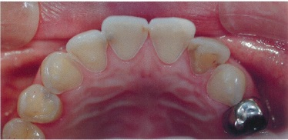
 |  | 1 | 咬耗症
 |  | 2 | 酸蝕症 | 正解
 |  | 3 | 摩耗症
 |  | 4 | エナメル質形成不全症
歯科衛生士 | 2016 | 歯科診療補助論 |  | 2016_dh_16_am039
 |  | 46歳の女性。歯の冷水痛を主訴として来院した。コンポジットレジンインレー修復を行うことになった。コンポジットレジンインレー製作時の写真を別に示す。 直接法と比較した長所はどれか。2つ選べ。
 |  | 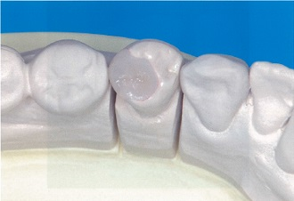
 |  | 1 | 耐摩耗性が向上する。 | 正解
 |  | 2 | 来院回数が少なくなる。
 |  | 3 | 隣接面の接触点の回復に優れる。 | 正解
 |  | 4 | コントラクションギャップの形成が促進される。
歯科衛生士 | 2016 | 歯科診療補助論 |  | 2016_dh_16_am040
 |  | コンポジットレジンインレー体内面にシランカップリング処理を行うことで得られる効果はどれか。
 |  | 1 | 嵌合効果
 |  | 2 | 接着効果 | 正解
 |  | 3 | 静電効果
 |  | 4 | 相互拡散効果
歯科衛生士 | 2016 | 臨床歯科医学 |  | 2016_dh_16_am041
 |  | 45歳の女性。上顎左側側切歯の変色を主訴として来院した。4年前から気付いていたが放置していたという。初診時の口腔内写真を別に示す。 変色の原因として考えられるのはどれか。
 |  | 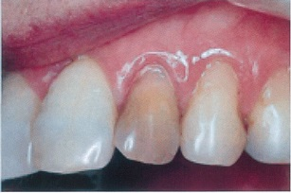
 |  | 1 | 喫 煙
 |  | 2 | 歯髄壊死 | 正解
 |  | 3 | 象牙質形成不全症
 |  | 4 | テトラサイクリン服用
歯科衛生士 | 2016 | 臨床歯科医学 |  | 2016_dh_16_am042
 |  | 38歳の女性。上顎左側臼歯部の歯肉からの排膿を主訴として来院した。2週前から同部の腫脹と疼痛を認めていたが放置していたという。頬側歯肉部に瘻孔がみられ、上顎左側第二小臼歯と第一大臼歯に打診痛を認めた。エックス線写真撮影直前の口腔内写真を別に示す。 この検査の目的はどれか。
 |  | 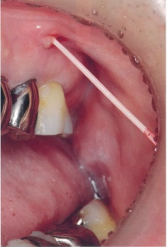
 |  | 1 | 根管長の測定
 |  | 2 | 原因歯の特定 | 正解
 |  | 3 | 歯根破折の診断
 |  | 4 | 歯髄の生死の判定
歯科衛生士 | 2016 | 臨床歯科医学 |  | 2016_dh_16_am043
 |  | 19歳の女性。ブラッシング時の疼痛を主訴として来院した。2年前から気付いていたが放置していたという。既往歴にてんかんがあり、投薬を受けている。初診時の口腔内写真を別に示す。 考えられる対応で、まず行うのはどれか。
 |  | 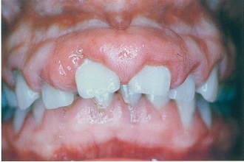
 |  | 1 | 歯肉の切除
 |  | 2 | 服用薬の中止
 |  | 3 | 抗菌薬の投与
 |  | 4 | プラークコントロール | 正解
歯科衛生士 | 2016 | 臨床歯科医学 |  | 2016_dh_16_am044
 |  | 36歳の女性。上下顎前歯部歯肉からの出血を主訴として来院した。検査の結果、侵襲性歯周炎と診断され、歯周治療を行うことになった。初診時の口腔内写真を別に示す。 歯周基本治療開始前に説明すべきリスクはどれか。2つ選べ。
 |  | 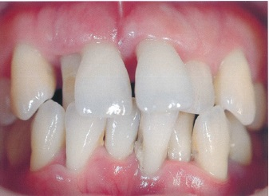
 |  | 1 | 歯根破折
 |  | 2 | 構音障害 | 正解
 |  | 3 | エナメル質う蝕
 |  | 4 | 象牙質知覚過敏症 | 正解
歯科衛生士 | 2016 | 臨床歯科医学 |  | 2016_dh_16_am045
 |  | 部分床義歯の写真を別に示す。 複合義歯はどれか。2つ選べ。
 |  | 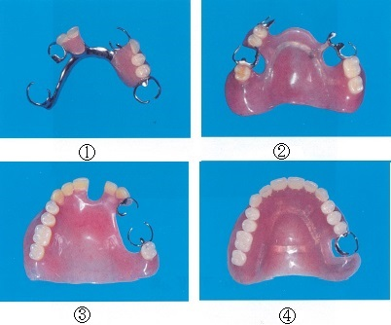
 |  | 1 | ①
 |  | 2 | ② | 正解
 |  | 3 | ③ | 正解
 |  | 4 | ④
歯科衛生士 | 2016 | 臨床歯科医学 |  | 2016_dh_16_am046
 |  | 有床義歯製作において、前歯部人工歯選択のSPA要素に含まれないのはどれか。
 |  | 1 | 性 格
 |  | 2 | 性 別
 |  | 3 | 職 業 | 正解
 |  | 4 | 年 齢
歯科衛生士 | 2016 | 臨床歯科医学 |  | 2016_dh_16_am047
 |  | 固定性ブリッジの構成要素はどれか。2つ選べ。
 |  | 1 | 支台歯
 |  | 2 | 築造体
 |  | 3 | 連結部 | 正解
 |  | 4 | 支台装置 | 正解
歯科衛生士 | 2016 | 臨床歯科医学 |  | 2016_dh_16_am048
 |  | 半固定性ブリッジに用いるのはどれか。
 |  | 1 | 磁性アタッチメント
 |  | 2 | キーアンドキーウェイ | 正解
 |  | 3 | コーヌステレスコープ
 |  | 4 | Oリングアタッチメント
歯科衛生士 | 2016 | 臨床歯科医学 |  | 2016_dh_16_am049（不備問題採点除外）
 |  | 9歳の男児。顎裂部の矯正歯科治療を目的に紹介され来院した。両側唇顎口蓋裂で、生後4か月時に口唇形成術、1歳6か月時に口蓋形成術を受けたという。現在は両側顎裂を認める。術前の口腔内写真を別に示す。 考えられる手術はどれか。2つ選べ。
 |  | 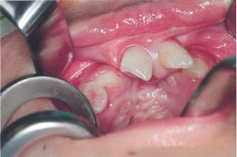
 |  | 1 | 骨移植術 | 正解
 |  | 2 | 小帯切除術 | 正解
 |  | 3 | 瘻孔閉鎖術 | 正解
 |  | 4 | 骨隆起除去術 | 正解
歯科衛生士 | 2016 | 臨床歯科医学 |  | 2016_dh_16_am050
 |  | 16歳の男子。交通事故で受傷し、救急車で搬送された。下顎骨骨折と診断され、全身麻酔下に観血的整復固定術を行うことになった。術中写真を別に示す。 骨片の固定に用いるのはどれか。2つ選べ。
 |  | 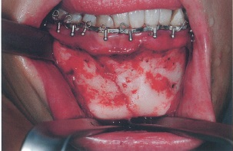
 |  | 1 | 金属線 | 正解
 |  | 2 | 床副子
 |  | 3 | ミニプレート | 正解
 |  | 4 | バイトプレート
歯科衛生士 | 2016 | 臨床歯科医学 |  | 2016_dh_16_am051
 |  | 26歳の女性。舌下面の異常を訴えて来院した。2か月前から舌下面の腫脹に気付き、病変の増大と縮小を繰り返しているという。口腔内写真を別に示す。腫脹を矢印で示す。 考えられるのはどれか。
 |  | 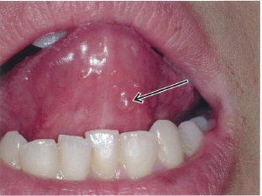
 |  | 1 | 膿 瘍
 |  | 2 | 血管腫
 |  | 3 | 線維腫
 |  | 4 | 粘液嚢胞 | 正解
歯科衛生士 | 2016 | 歯・口腔の構造と機能 |  | 2016_dh_16_am052
 |  | 胎生7週の顔面構造を図に示す。 上顎突起はどれか。
 |  | 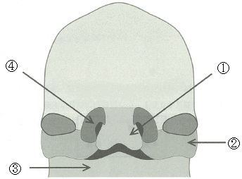
 |  | 1 | ①
 |  | 2 | ② | 正解
 |  | 3 | ③
 |  | 4 | ④
歯科衛生士 | 2016 | 臨床歯科医学 |  | 2016_dh_16_am053
 |  | 下顎犬歯の移動を図に示す。 移動様式はどれか。
 |  | 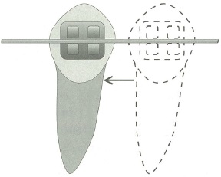
 |  | 1 | 挺 出
 |  | 2 | トルク
 |  | 3 | 傾斜移動
 |  | 4 | 歯体移動 | 正解
歯科衛生士 | 2016 | 臨床歯科医学 |  | 2016_dh_16_am054
 |  | 矯正歯科治療用器具の写真を別に示す。 適切な用途はどれか。
 |  | 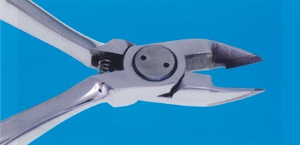
 |  | 1 | 結紮線の切断 | 正解
 |  | 2 | トルクの付与
 |  | 3 | 補助弾線の調整
 |  | 4 | アーチワイヤーの切断
歯科衛生士 | 2016 | 臨床歯科医学 |  | 2016_dh_16_am055
 |  | 13歳女子。マルチブラケット装置を用いた矯正歯科治療の段階が終了した。本日から下顎歯列に使用する装置の写真を別に示す。 装置の名称はどれか。
 |  | 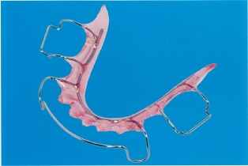
 |  | 1 | バイオネーター
 |  | 2 | 犬歯間保定装置
 |  | 3 | トゥースポジショナー
 |  | 4 | ホーレータイプリテーナー | 正解
歯科衛生士 | 2016 | 臨床歯科医学 |  | 2016_dh_16_am056
 |  | Hellmanの歯齢ⅡC期の第一大臼歯の特徴はどれか。
 |  | 1 | 咬耗が著しい。
 |  | 2 | う蝕感受性が低い。
 |  | 3 | 咬合が安定している。
 |  | 4 | 自浄作用が働きにくい。 | 正解
歯科衛生士 | 2016 | 臨床歯科医学 |  | 2016_dh_16_am057
 |  | 8歳の女児。上顎左側中切歯の色調異常を訴えて来院した。萌出時から異常が認められ、歯磨きをしても変化はないという。歯の発育段階での異常と診断された。口腔内写真を別に示す。 原因として考えられるのはどれか。
 |  | 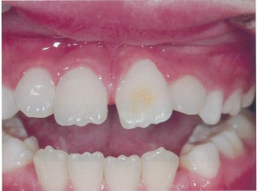
 |  | 1 | 外胚葉異形成症
 |  | 2 | フッ化物の過剰摂取
 |  | 3 | エナメル質形成不全症
 |  | 4 | 先行乳歯の根尖性歯周炎 | 正解
歯科衛生士 | 2016 | 臨床歯科医学 |  | 2016_dh_16_am058
 |  | 5歳の男児。前歯で食物が咬みにくいことを訴えて来院した。全身疾患は認められず、う蝕の治療は終了している。咬合時の口腔内写真を別に示す。 咬合異常の原因として考えられるのはどれか。2つ選べ。
 |  | 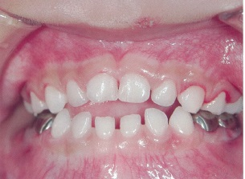
 |  | 1 | 頬 杖
 |  | 2 | 吸指癖 | 正解
 |  | 3 | 舌突出癖 | 正解
 |  | 4 | 歯ぎしり
歯科衛生士 | 2016 | 臨床歯科医学 |  | 2016_dh_16_am059
 |  | パーキンソン病の典型的な症状はどれか。2つ選べ。
 |  | 1 | 出血しやすい。
 |  | 2 | 手足が震える。 | 正解
 |  | 3 | 暴力的態度をとる。
 |  | 4 | 筋肉の緊張が亢進する。 | 正解
歯科衛生士 | 2016 | 臨床歯科医学 |  | 2016_dh_16_am060
 |  | 77歳の男性。脳梗塞発症後、口蓋に食渣が付着することを訴えている。この患者に装着した口腔内装置の写真（A、B）を別に示す。 適応症はどれか。
 |  | 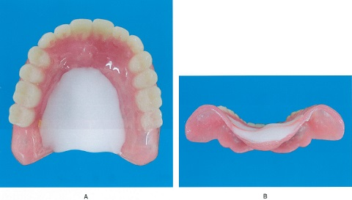
 |  | 1 | 舌挙上不全 | 正解
 |  | 2 | 口唇閉鎖不全
 |  | 3 | 軟口蓋挙上不全
 |  | 4 | 食道入口部開大不全
歯科衛生士 | 2016 | 臨床歯科医学 |  | 2016_dh_16_am061
 |  | 82歳の男性。脳梗塞発症後、右片麻痺があり、摂食機能療法における間接訓練を継続してきた。座位は困難な状態である。本日から直接訓練を開始する予定である。 誤嚥を起こしにくい姿勢はどれか。
 |  | 1 | 頸部を伸展する。
 |  | 2 | 頸部を左側に回旋する。
 |  | 3 | 下肢は両側の膝を伸展する。
 |  | 4 | 左側を下の半側臥位にする。 | 正解
歯科衛生士 | 2016 | 臨床歯科医学 |  | 2016_dh_16_am062
 |  | 胃瘻について正しいのはどれか。
 |  | 1 | 鼻腔から胃への栄養路を確保する。
 |  | 2 | 口腔から胃への栄養路を確保する。
 |  | 3 | 皮膚から胃への栄養路を外科的に造設する。 | 正解
 |  | 4 | 直腸から胃への栄養路を非外科的に確保する。
歯科衛生士 | 2016 | 歯科予防処置論 |  | 2016_dh_16_am063
 |  | う蝕予防処置はどれか。2つ選べ。
 |  | 1 | ブラッシング
 |  | 2 | 小窩裂溝填塞 | 正解
 |  | 3 | フッ化物歯面塗布 | 正解
 |  | 4 | フッ化ジアンミン銀塗布
歯科衛生士 | 2016 | 歯科予防処置論 |  | 2016_dh_16_am064
 |  | エックス線写真を別に示す。 観察できるのはどれか。
 |  | 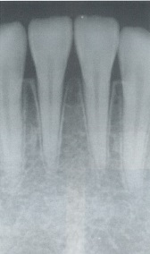
 |  | 1 | 歯槽硬線 | 正解
 |  | 2 | 歯根嚢胞
 |  | 3 | 隣接面う蝕
 |  | 4 | 垂直性骨吸収
歯科衛生士 | 2016 | 歯科予防処置論 |  | 2016_dh_16_am065
 |  | う蝕活動性試験で予測できるのはどれか。2つ選べ。
 |  | 1 | 発 病 | 正解
 |  | 2 | 進 行 | 正解
 |  | 3 | 停 止
 |  | 4 | 喪 失
歯科衛生士 | 2016 | 歯科予防処置論 |  | 2016_dh_16_am066
 |  | 初診患者の口腔内写真を別に示す。 認められる歯肉形態の異常はどれか。
 |  | 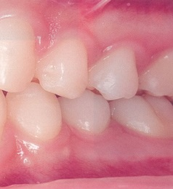
 |  | 1 | クレフト
 |  | 2 | クレーター
 |  | 3 | フェストゥーン | 正解
 |  | 4 | テンションリッジ
歯科衛生士 | 2016 | 歯・口腔の健康と予防に関わる人間と社会の仕組み |  | 2016_dh_16_am067
 |  | 歯周疾患の第二次予防はどれか。2つ選べ。
 |  | 1 | 咬合調整 | 正解
 |  | 2 | 歯周補綴
 |  | 3 | 口腔清掃
 |  | 4 | 歯周外科治療 | 正解
歯科衛生士 | 2016 | 歯科予防処置論 |  | 2016_dh_16_am068
 |  | PMTCに用いるのはどれか。
 |  | 1 | 歯ブラシ
 |  | 2 | スケーラー
 |  | 3 | フッ化物配合研磨材 | 正解
 |  | 4 | エアタービンハンドピース
歯科衛生士 | 2016 | 歯科予防処置論 |  | 2016_dh_16_am069
 |  | 判定までに4日間の培養を要するのはどれか。
 |  | 1 | RDテスト<sup>®</sup>
 |  | 2 | Dentocult<sup>®</sup>‐LB | 正解
 |  | 3 | ミューカウント<sup>®</sup>
 |  | 4 | カリオスタット<sup>®</sup>
歯科衛生士 | 2016 | 歯科予防処置論 |  | 2016_dh_16_am070
 |  | フッ化物歯面塗布後の指導で正しいのはどれか。2つ選べ。
 |  | 1 | 定期的な塗布を勧める。 | 正解
 |  | 2 | 塗布効果の限界を説明する。 | 正解
 |  | 3 | 塗布直後のうがいを勧める。
 |  | 4 | 口にたまった唾液を飲み込ませる。
歯科衛生士 | 2016 | 歯科予防処置論 |  | 2016_dh_16_am071
 |  | 厚生労働省のガイドラインで定めるフッ化物洗口開始の対象年齢はどれか。
 |  | 1 | 3歳
 |  | 2 | 4歳 | 正解
 |  | 3 | 5歳
 |  | 4 | 6歳
歯科衛生士 | 2016 | 歯科予防処置論 |  | 2016_dh_16_am072
 |  | 小窩裂溝填塞法の酸処理面の深さはどれか。
 |  | 1 | 10～30μm | 正解
 |  | 2 | 50～100μm
 |  | 3 | 200～300μm
 |  | 4 | 500～1000μm
歯科衛生士 | 2016 | 臨床歯科医学 |  | 2016_dh_16_am073
 |  | 歯周病原細菌により引き起こされる可能性があるのはどれか。
 |  | 1 | 菌血症 | 正解
 |  | 2 | 自臭症
 |  | 3 | 骨粗鬆症
 |  | 4 | 遺伝性歯肉線維腫症
歯科衛生士 | 2016 | 歯科予防処置論 |  | 2016_dh_16_am074
 |  | シャープニング操作で正しいのはどれか。2つ選べ。
 |  | 1 | 施術中は滅菌した砥石を使用する。 | 正解
 |  | 2 | 刃部側面と砥石の角度を一定にする。 | 正解
 |  | 3 | アーカンサスストーンでは潤滑材は不要である。
 |  | 4 | 刃部のトウからヒールに向かってまっすぐ研ぐ。
歯科衛生士 | 2016 | 歯科予防処置論 |  | 2016_dh_16_am075
 |  | プロービング操作の写真を別に示す。歯周組織検査時のプローブの先端の動きを矢印で示す。 ウォーキングストロークはどれか。
 |  | 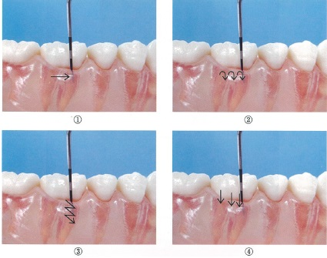
 |  | 1 | ①
 |  | 2 | ② | 正解
 |  | 3 | ③
 |  | 4 | ④
歯科衛生士 | 2016 | 歯科予防処置論 |  | 2016_dh_16_am076
 |  | 40歳の女性。奥歯に物が挟まることを主訴として来院した。器材の写真を別に示す。 検査に用いるのはどれか。2つ選べ。
 |  | 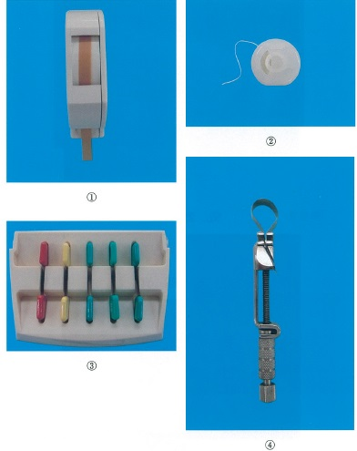
 |  | 1 | ①
 |  | 2 | ② | 正解
 |  | 3 | ③ | 正解
 |  | 4 | ④
歯科衛生士 | 2016 | 歯科予防処置論 |  | 2016_dh_16_am077
 |  | エックス線写真を別に示す。 矢印に部位に適したグレーシータイプキュレットはどれか。
 |  | 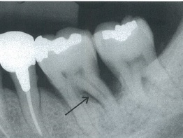
 |  | 1 | # 1/2
 |  | 2 | # 3/4
 |  | 3 | # 11/12 | 正解
 |  | 4 | # 13/14
歯科衛生士 | 2016 | 歯科予防処置論 |  | 2016_dh_16_am078
 |  | 歯面研磨剤の研磨成分はどれか。2つ選べ。
 |  | 1 | シリカ | 正解
 |  | 2 | グリセリン
 |  | 3 | カラギーナン
 |  | 4 | 炭酸カルシウム | 正解
歯科衛生士 | 2016 | 歯科予防処置論 |  | 2016_dh_16_am079
 |  | 初診時と歯周基本治療後のアタッチメントレベルとプロービングデプスの結果を表に示す。 付着の獲得が認められたのはどれか。2つ選べ。
 |  | 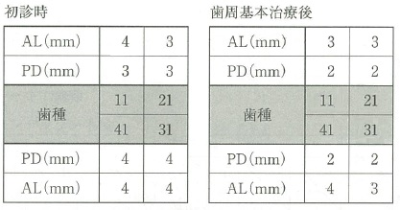
 |  | 1 | 11 | 正解
 |  | 2 | 21
 |  | 3 | 31 | 正解
 |  | 4 | 41
歯科衛生士 | 2016 | 歯科保健指導論 |  | 2016_dh_16_am080
 |  | OHIのDebris Score＜DS＞の結果とOHI-SのDI-S集計表を示す。 集計表で正しいのはどれか。

 |  | 1 | ①
 |  | 2 | ②
 |  | 3 | ③
 |  | 4 | ④ | 正解
歯科衛生士 | 2016 | 歯科保健指導論 |  | 2016_dh_16_am081
 |  | 摂食嚥下過程のある時期の図を示す。 この時期の摂食嚥下障害に行われる訓練はどれか。
 |  | 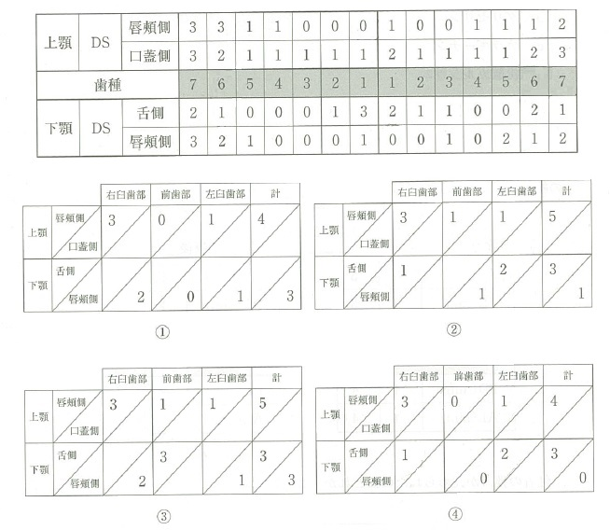 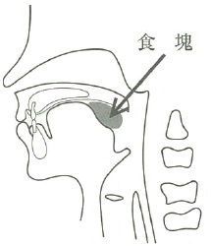
 |  | 1 | 舌訓練 | 正解
 |  | 2 | 咳嗽訓練
 |  | 3 | シャキア訓練
 |  | 4 | メンデルソン手技
歯科衛生士 | 2016 | 歯科保健指導論 |  | 2016_dh_16_am082
 |  | 改訂BDR指標でDを把握する質問はどれか。
 |  | 1 | 自分で歯磨きができますか。
 |  | 2 | 口に水を含むことができますか。
 |  | 3 | 自分で入れ歯の着け外しができますか。 | 正解
 |  | 4 | 洗面所までの移動が1人でできますか。
歯科衛生士 | 2016 | 歯・口腔の健康と予防に関わる人間と社会の仕組み |  | 2016_dh_16_am083
 |  | 45歳の女性。歯磨き時に上顎右側臼歯部の歯肉から出血することを主訴として来院した。口腔内写真を別に示す。ブラッシング指導時に、患者からどのような歯磨剤が良いか質問を受けた。 症状を緩和する歯磨剤の薬効成分はどれか。
 |  | 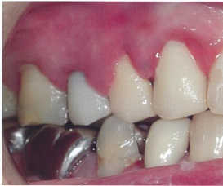
 |  | 1 | 硝酸カリウム
 |  | 2 | トラネキサム酸 | 正解
 |  | 3 | フッ化第一スズ
 |  | 4 | ピロリン酸ナトリウム
歯科衛生士 | 2016 | 歯科保健指導論 |  | 2016_dh_16_am084
 |  | 11歳の女児。学校歯科健康診断で歯科医院の受診を勧められて来院した。歯科医院での口腔内診査を以下に示し、歯垢染色後の口腔内写真を別に示す。 適切な対応はどれか。2つ選べ。
 |  | 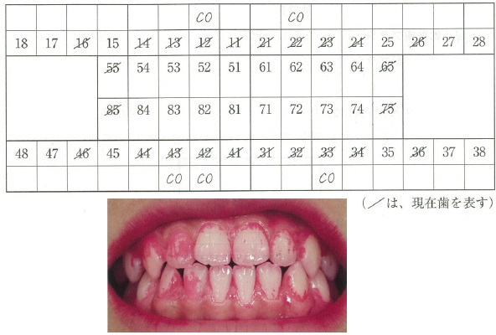
 |  | 1 | 要観察歯の磨き方を指導する。 | 正解
 |  | 2 | う蝕になるリスクが低いことを説明する。
 |  | 3 | 口腔内が永久歯列に交換したことの重要性を説明する。
 |  | 4 | 自宅で定期的に歯垢染色して磨き残しを確認することを勧める。 | 正解
歯科衛生士 | 2016 | 歯科保健指導論 |  | 2016_dh_16_am085
 |  | 67歳の女性。家族の希望で歯科訪問診療を行った。2年前に交通事故で頭部を受傷し、以来寝たきりの全介助で生活しているという。夫の話では、時々むせることもあるが、発熱は無いという。初回訪問時の食後の口腔内写真を別に示す。 家族に指導する口腔清掃用具で必要性が高いのはどれか。2つ選べ。
 |  | 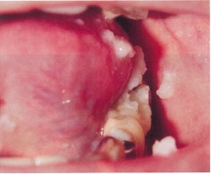
 |  | 1 | 軟毛歯ブラシ | 正解
 |  | 2 | スポンジブラシ | 正解
 |  | 3 | デンタルフロス
 |  | 4 | ジェット水流洗口器
歯科衛生士 | 2016 | 臨床歯科医学 |  | 2016_dh_16_am086
 |  | 味覚障害を生じる疾患はどれか。2つ選べ。
 |  | 1 | 狭心症
 |  | 2 | 低血圧症
 |  | 3 | 亜鉛欠乏症 | 正解
 |  | 4 | シェーグレン症候群 | 正解
歯科衛生士 | 2016 | 歯科保健指導論 |  | 2016_dh_16_am087
 |  | 日本人の食事摂取基準＜2015年版＞で成人1日当たりの食塩の目標量はどれか。
 |  | 1 | 女性3.0g未満
 |  | 2 | 男性5.0ｇ未満
 |  | 3 | 女性7.0g未満 | 正解
 |  | 4 | 男性9.0ｇ未満
歯科衛生士 | 2016 | 臨床歯科医学 |  | 2016_dh_16_am088
 |  | 摂食嚥下リハビリテーションに関わる職種とその役割の組合せで正しいのはどれか。2つ選べ。
 |  | 1 | 管理栄養士 -- 食事の介助
 |  | 2 | 作業療法士 -- 食器具の選定 | 正解
 |  | 3 | 理学療法士 -- 筋緊張の調整 | 正解
 |  | 4 | 言語聴覚士 -- 摂食嚥下機能の診断
歯科衛生士 | 2016 | 歯科保健指導論 |  | 2016_dh_16_am089
 |  | 32歳の女性。ある日の食事内容における食事バランスガイドの評価と食事の写真を別に示す。 摂取することでバランスが向上するのはどれか。2つ選べ。
 |  | 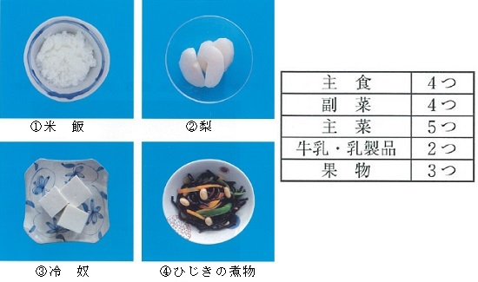
 |  | 1 | ① | 正解
 |  | 2 | ②
 |  | 3 | ③
 |  | 4 | ④ | 正解
歯科衛生士 | 2016 | 歯科保健指導論 |  | 2016_dh_16_am090
 |  | 60歳の男性。歯周治療のため8か月前から通院している。40年間1日25本の喫煙習慣があり、次週より禁煙を決意したため聞きとりを行った。 結果を以下に示す。 ・朝起きたらまず喫煙をする。 ・1日の中で朝の喫煙がやめにくい。 ・風邪をひいても喫煙は継続している。 正しいのはどれか。2つ選べ。
 |  | 1 | 禁煙外来を紹介する。 | 正解
 |  | 2 | 禁煙ステージは関心期である。
 |  | 3 | ブリンクマン指数は600である。
 |  | 4 | ニコチンに対する依存度が高い。 | 正解
歯科衛生士 | 2016 | 歯科保健指導論 |  | 2016_dh_16_am091
 |  | ある市の保健センターで行った1歳6か月児歯科健康診査におけるう蝕罹患型の内訳を表に示す。 う蝕を有する者の割合はどれか。
 |  | 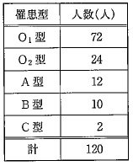
 |  | 1 | 10%
 |  | 2 | 20% | 正解
 |  | 3 | 30%
 |  | 4 | 40%
歯科衛生士 | 2016 | 歯科保健指導論 |  | 2016_dh_16_am092
 |  | 歯科衛生教育活動に用いる媒体を別に示す。 利用する媒体と対象者の組合せで適切なのはどれか。2つ選べ。
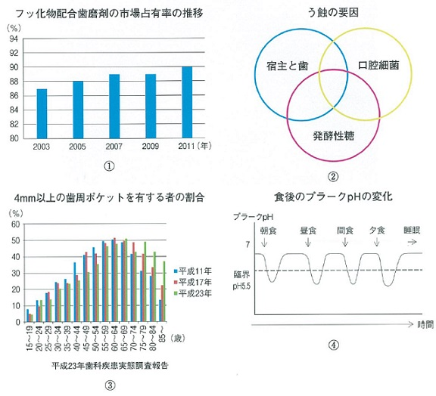
 |  | 1 | ① -- 小学校1年の児童
 |  | 2 | ② -- 保育園児の保護者 | 正解
 |  | 3 | ③ -- 幼稚園児
 |  | 4 | ④ -- 中学校1年の生徒 | 正解
歯科衛生士 | 2016 | 歯科保健指導論 |  | 2016_dh_16_am093
 |  | 摂食嚥下障害の間接訓練として行うガムラビングで正しいのはどれか。
 |  | 1 | 上下の歯は咬合させる。 | 正解
 |  | 2 | 出てきた唾液は最後まで嚥下しないよう指示する。
 |  | 3 | 臼歯部から前歯部に向かって歯頸部歯肉をこする。
 |  | 4 | 3秒に1往復程度の速さで行う。
歯科衛生士 | 2016 | 歯・口腔の健康と予防に関わる人間と社会の仕組み |  | 2016_dh_16_am094
 |  | 5年間の保管が規定されているのはどれか。2つ選べ。
 |  | 1 | 診療録 | 正解
 |  | 2 | 歯科技工指示書
 |  | 3 | 産業廃棄物管理票 | 正解
 |  | 4 | 歯科衛生士業務記録
歯科衛生士 | 2016 | 歯科診療補助論 |  | 2016_dh_16_am095
 |  | 歯を切削できるのはどれか。
 |  | 1 | CO<sub>2</sub>レーザー
 |  | 2 | 半導体レーザー
 |  | 3 | Er：YAGレーザー | 正解
 |  | 4 | Nd：YAGレーザー
歯科衛生士 | 2016 | 歯科診療補助論 |  | 2016_dh_16_am096
 |  | 56歳の男性。感染症についての既往は不明である。診療後に、歯科衛生士が使用済みの注射針を誤って左示指に刺してしまい、出血を認めた。歯科衛生士はB型肝炎ワクチンを接種しておりHBS抗体を持っている。 直ちに行うのはどれか。
 |  | 1 | 院長に報告する。
 |  | 2 | アルコールで指を清拭する。
 |  | 3 | 大量の流水で十分に洗い流す。 | 正解
 |  | 4 | 患者に血液検査をお願いする。
歯科衛生士 | 2016 | 歯科診療補助論 |  | 2016_dh_16_am097
 |  | アルジネートを用いた印象体を次亜塩素酸ナトリウムで消毒する場合の濃度と浸潰時間の組合せで正しいのはどれか。
 |  | 1 | 0.01% -- 30分
 |  | 2 | 0.5% -- 20分 | 正解
 |  | 3 | 5.0% -- 10分
 |  | 4 | 10.0% -- 5分
歯科衛生士 | 2016 | 歯科診療補助論 |  | 2016_dh_16_am098
 |  | レジンインレー窩洞の仮封材として適切なのはどれか。2つ選べ。
 |  | 1 | ストッピング | 正解
 |  | 2 | 水硬性セメント | 正解
 |  | 3 | 水酸化カルシウム製剤
 |  | 4 | 酸化亜鉛ユージノールセメント
歯科衛生士 | 2016 | 歯科診療補助論 |  | 2016_dh_16_am099
 |  | 器具の写真を別に示す。 使用に際し、歯と窩洞の組合せで正しいのはどれか。
 |  | 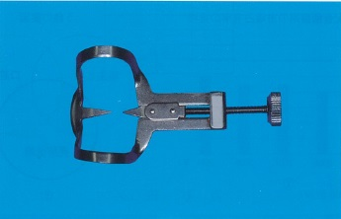
 |  | 1 | 上顎小臼歯 -- Ⅰ 級
 |  | 2 | 下顎大臼歯 -- Ⅱ 級
 |  | 3 | 上顎犬歯 -- Ⅲ 級 | 正解
 |  | 4 | 下顎中切歯 -- Ⅴ 級
歯科衛生士 | 2016 | 歯科診療補助論 |  | 2016_dh_16_am100
 |  | コンポジットレジン修復のシェードテイキングの留意点はどれか。2つ選べ。
 |  | 1 | 白色室内灯下で行う。
 |  | 2 | 患歯と隣在歯を濡らす。 | 正解
 |  | 3 | シェードガイドを濡らす。 | 正解
 |  | 4 | ラバーダム装着後に行う。
歯科衛生士 | 2016 | 歯科診療補助論 |  | 2016_dh_16_am101
 |  | 直接抜髄法に使用する器具の写真を別に示す。 根管内歯髄の除去に使用するのはどれか。2つ選べ。
 |  | 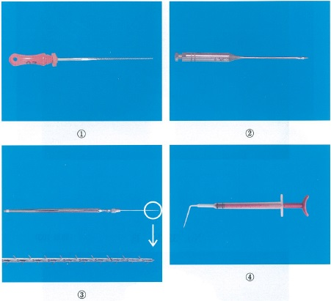
 |  | 1 | ① | 正解
 |  | 2 | ②
 |  | 3 | ③ | 正解
 |  | 4 | ④
歯科衛生士 | 2016 | 歯科診療補助論 |  | 2016_dh_16_am102
 |  | 下顎大臼歯のⅡ級メタルインレー窩洞の連合印象採得を行うことになった。印象材の準備を行っている写真を別に示す。 この後に使用する印象材はどれか。
 |  | 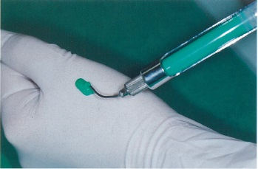
 |  | 1 | 石 膏
 |  | 2 | アルジネート | 正解
 |  | 3 | シリコーンラバー
 |  | 4 | 酸化亜鉛ユージノール
歯科衛生士 | 2016 | 歯科診療補助論 |  | 2016_dh_16_am103
 |  | 部分床義歯の咬合床の写真を別に示す。 矢印が示す材料はどれか。
 |  | 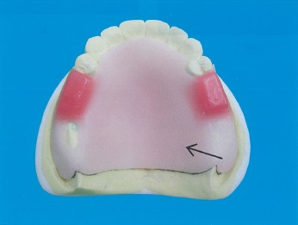
 |  | 1 | 常温重合レジン | 正解
 |  | 2 | トレーコンパウンド
 |  | 3 | モデリングコンパウンド
 |  | 4 | ユーティリティワックス
歯科衛生士 | 2016 | 歯科診療補助論 |  | 2016_dh_16_am104
 |  | 膿瘍切開後にドレーンを使用する目的はどれか。
 |  | 1 | 止 血
 |  | 2 | 鎮 痛
 |  | 3 | 膿汁排出 | 正解
 |  | 4 | 感染防止
歯科衛生士 | 2016 | 歯科診療補助論 |  | 2016_dh_16_am105
 |  | 28歳の女性。下顎左側第三大臼歯の抜歯を行った。帰宅後に抜歯窩からの出血が止まらないため再度来院した。診察の結果、止血処置を行うことになった。 準備するのはどれか。2つ選べ。
 |  | 1 | 骨 蠟 | 正解
 |  | 2 | 骨バー
 |  | 3 | 骨ヤスリ
 |  | 4 | ゼラチンスポンジ | 正解
歯科衛生士 | 2016 | 歯科診療補助論 |  | 2016_dh_16_am106
 |  | 矯正歯科治療における顔面写真の撮影で正しいのはどれか。
 |  | 1 | 口角鉤を使用する。
 |  | 2 | 開口状態で撮影する。
 |  | 3 | 限耳平面を床と平行にする。 | 正解
 |  | 4 | カメラレンズの高さを口の高さに合わせる。
歯科衛生士 | 2016 | 歯科診療補助論 |  | 2016_dh_16_am107
 |  | 舌小帯切除術を行う際に準備する器具はどれか。2つ選べ。
 |  | 1 | 鋭 匙
 |  | 2 | 尖刃刀 | 正解
 |  | 3 | 扁平鉤
 |  | 4 | モスキート鉗子 | 正解
歯科衛生士 | 2016 | 歯科保健指導論 |  | 2016_dh_16_am108
 |  | 口腔機能訓練時の写真を別に示す。 この訓練はどれか。2つ選べ。
 |  | 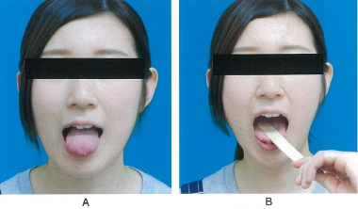
 |  | 1 | 開口訓練
 |  | 2 | 咳嗽訓練
 |  | 3 | 筋機能訓練 | 正解
 |  | 4 | ROM＜可動域＞訓練 | 正解
歯科衛生士 | 2016 | 歯科診療補助論 |  | 2016_dh_16_am109
 |  | 8歳の女児。脳性麻痺と診断されている。摂食嚥下障害を主訴として来院した。診察の結果、呼吸と嚥下機能の協調不全による誤嚥や窒息の危険性があり、過開口、咬反射、丸飲み込み及び食べこぼし等の症状がみられた。 摂食機能療法を行うにあたり必要な対応はどれか。2つ選べ。
 |  | 1 | 食形態の確認をする。 | 正解
 |  | 2 | 安定した摂食姿勢を確保する。 | 正解
 |  | 3 | 食前にアイスマッサージを行う。
 |  | 4 | 摂食中は血圧のモニタリングを行う。
歯科衛生士 | 2016 | 歯科診療補助論 |  | 2016_dh_16_am110
 |  | 下顎の口内法エックス線写真撮影時の写真を別に示す。 下顎の咬合平面の設定が正しいのはどれか。
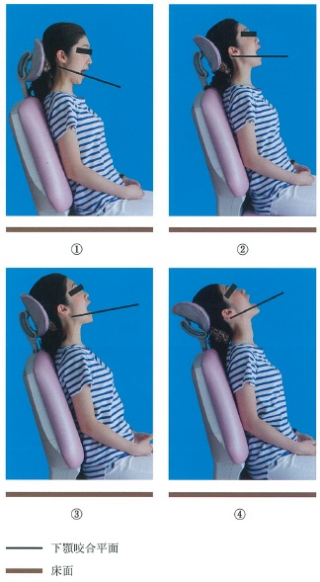
 |  | 1 | ①
 |  | 2 | ② | 正解
 |  | 3 | ③
 |  | 4 | ④

